Kw. gunningcriteria P1 tractor
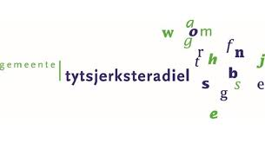
 |  | Bijlage 7
 |  | Schriftelijke beoordeling

Betreft : Europese Openbare aanbesteding het leveren van tractoren

Velden in te vullen door inschrijver

Schriftelijke beoordeling perceel 1 |  | Naam inschrijver: …………………………………
Nr. | Schriftelijke beoordeling | Antwoord | Max. aantal punten
KG1 | Garantie Algemene garantietermijn betreft een periode van ten minste 24 maanden en minimaal 1.600 draaiuren (gerekend vanaf datum overdracht) op het complete voertuig en/of materieel, dus ook inclusief alle (separate) onderdelen. Langer is wenselijk. Vraag: Hoeveel maanden garantie geeft inschrijver op het voertuig, waarbij voor iedere maand extra garantie tevens 100 draaiuren extra garantie van toepassing zijn? Hier uitsluitend het aantal extra maanden ten opzichte van de minimaal vereiste 24 maanden vermelden. | ….... extra maanden volledige garantie op de tractor | 10
KG2 | Levertijd Vraag: Wat is uw gegarandeerde levertijd in weken? | ….. weken | 10
 |  | Totaal | 20

Toelichting op de wijze van beoordelen: zie aanbestedingsdocument

